H1
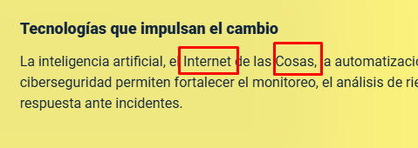
N° DE HALLAZGO | 1 |  | REALIZACION DE LOS AJUSTES
RECURSO | CF |  | AJUSTE COMPLETO | AJUSTE PARCIAL | NO SE HIZO AJUSTE | OBSERVACIONES
DESCRIPCION DEL HALLAZGO | Reemplazar palabras mayúsculas en recuadros por minúsculas
TIPO DE HALLAZGO | Maquetación
RUTA | 1.1 Evolución tecnológica en la seguridad privada |  | REVISION DE LOS AJUSTES
 |  |  | AJUSTE REALIZADO | CON PENDENTES | AJUSTE NO REALIZADO | OBSERVACIONES

EVIDENCIAS
HTML |  | GUION O XD

H2
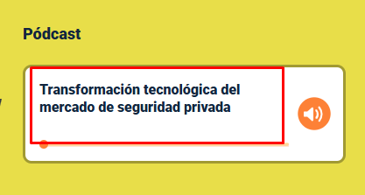
N° DE HALLAZGO | 2 |  | REALIZACION DE LOS AJUSTES
RECURSO | CF |  | AJUSTE COMPLETO | AJUSTE PARCIAL | NO SE HIZO AJUSTE | OBSERVACIONES
DESCRIPCION DEL HALLAZGO | Falta entralazar el pódcast correspondiente
TIPO DE HALLAZGO | Maquetación
RUTA | 1.2 Transformación tecnológica del mercado de seguridad privada |  | REVISION DE LOS AJUSTES
 |  |  | AJUSTE REALIZADO | CON PENDENTES | AJUSTE NO REALIZADO | OBSERVACIONES

EVIDENCIAS
HTML |  | GUION O XD

H3
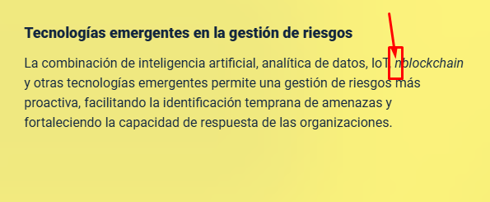
N° DE HALLAZGO | 3 |  | REALIZACION DE LOS AJUSTES
RECURSO | CF |  | AJUSTE COMPLETO | AJUSTE PARCIAL | NO SE HIZO AJUSTE | OBSERVACIONES
DESCRIPCION DEL HALLAZGO | Suprimir palabra en recuadro
TIPO DE HALLAZGO | Maquetación
RUTA | 1.7 Analítica de datos, blockchain e inteligencia geoespacial |  | REVISION DE LOS AJUSTES
 |  |  | AJUSTE REALIZADO | CON PENDENTES | AJUSTE NO REALIZADO | OBSERVACIONES

EVIDENCIAS
HTML |  | GUION O XD

H5
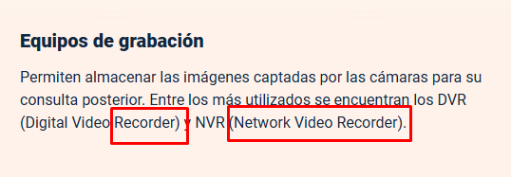
N° DE HALLAZGO | 5 |  | REALIZACION DE LOS AJUSTES
RECURSO | CF |  | AJUSTE COMPLETO | AJUSTE PARCIAL | NO SE HIZO AJUSTE | OBSERVACIONES
DESCRIPCION DEL HALLAZGO | Reemplazar plabras en recuadros por itálica
TIPO DE HALLAZGO | Maquetación
RUTA | 2.1 Sistemas de circuito cerrado de televisión (CCTV) |  | REVISION DE LOS AJUSTES
 |  |  | AJUSTE REALIZADO | CON PENDENTES | AJUSTE NO REALIZADO | OBSERVACIONES

EVIDENCIAS
HTML |  | GUION O XD

H6
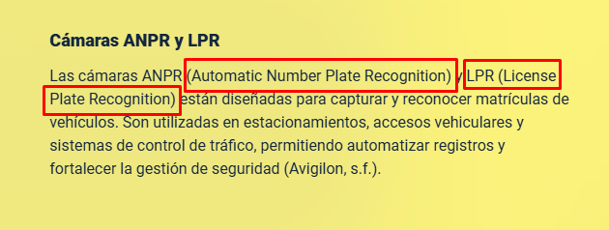
N° DE HALLAZGO | 6 |  | REALIZACION DE LOS AJUSTES
RECURSO | CF |  | AJUSTE COMPLETO | AJUSTE PARCIAL | NO SE HIZO AJUSTE | OBSERVACIONES
DESCRIPCION DEL HALLAZGO | Reemplazar plabras en recuadros por itálica
TIPO DE HALLAZGO | Maquetación
RUTA | 2.2 Tipos de cámaras de videovigilancia |  | REVISION DE LOS AJUSTES
 |  |  | AJUSTE REALIZADO | CON PENDENTES | AJUSTE NO REALIZADO | OBSERVACIONES

EVIDENCIAS
HTML |  | GUION O XD

H9
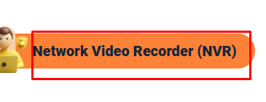
N° DE HALLAZGO | 9 |  | REALIZACION DE LOS AJUSTES
RECURSO | CF |  | AJUSTE COMPLETO | AJUSTE PARCIAL | NO SE HIZO AJUSTE | OBSERVACIONES
DESCRIPCION DEL HALLAZGO | Reemplazar plabras en recuadros por itálica
TIPO DE HALLAZGO | Maquetación
RUTA | 2.4 Sistemas de grabación y almacenamiento |  | REVISION DE LOS AJUSTES
 |  |  | AJUSTE REALIZADO | CON PENDENTES | AJUSTE NO REALIZADO | OBSERVACIONES

EVIDENCIAS
HTML |  | GUION O XD

H10
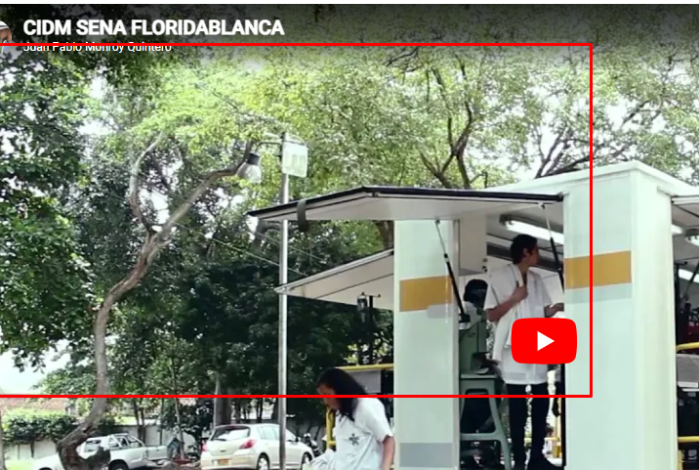
N° DE HALLAZGO | 10 |  | REALIZACION DE LOS AJUSTES
RECURSO | CF |  | AJUSTE COMPLETO | AJUSTE PARCIAL | NO SE HIZO AJUSTE | OBSERVACIONES
DESCRIPCION DEL HALLAZGO | Falta entralazar el video corresponidente
TIPO DE HALLAZGO | maquetación
RUTA | 3 Plan de seguridad |  | REVISION DE LOS AJUSTES
 |  |  | AJUSTE REALIZADO | CON PENDENTES | AJUSTE NO REALIZADO | OBSERVACIONES

EVIDENCIAS
HTML |  | GUION O XD

H12
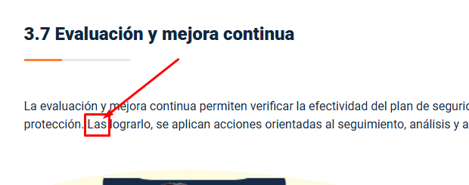
N° DE HALLAZGO | 12 |  | REALIZACION DE LOS AJUSTES
RECURSO | CF |  | AJUSTE COMPLETO | AJUSTE PARCIAL | NO SE HIZO AJUSTE | OBSERVACIONES
DESCRIPCION DEL HALLAZGO | Reemplazar palabra en recuadro "para"
TIPO DE HALLAZGO | Maquetación
RUTA | 3.7 Evaluación y mejora continua |  | REVISION DE LOS AJUSTES
 |  |  | AJUSTE REALIZADO | CON PENDENTES | AJUSTE NO REALIZADO | OBSERVACIONES

EVIDENCIAS
HTML |  | GUION O XD

